表紙
詳細設計書

ドキュメント名「詳細設計書_入出庫情報一覧(張).xlsx」⇒「詳細設計書_入出庫情報登録(張).xlsx」

 | 管理番号 | D2001

 | システムID | KS

 | システム名称 | 倉庫管理システム

 | 論理名称 | K001

 | 物理名称 | 入出庫情報登録

 | 改定日 | 2022-12-06

 | 改訂者 | 張

画面イメージ
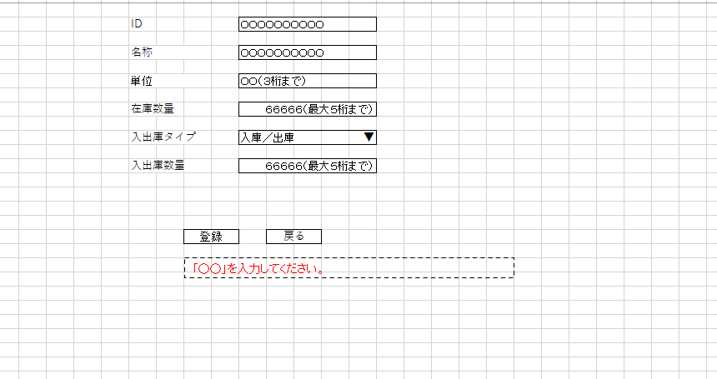
詳細設計書 | 論理名称 | K001 | システムID | KS | 改訂日 | 2022-12-06
 | 物理名称 | 入出庫情報登録 | システム名称 | 倉庫管理システム | 改訂者 | 張

画面イメージ

IO関連
詳細設計書 |  | 論理名称 |  | K001 |  |  | システムID | KS | 改訂日 | 2022-12-06
 |  | 物理名称 |  | 入出庫情報登録 |  |  | システム名称 | 倉庫管理システム | 改訂者 | 張

I/O関連図

入出庫情報一覧
追加ボタン
入出庫情報登録

入出庫情報

パラメータ一覧
No | 論理名称 |  | 物理名称 |  | I/O | 備考
1 | 在庫商品ID |  | id |  | I/O
2 | 在庫商品名称 |  | name |  | I
3 | 単位 |  | unit |  | I
4 | 入出庫回数 |  | in_out_no |  | I/O
5 | 入出庫数量 |  | io_num |  | O
6 | 在庫数量 |  | stock_num |  | I/O
7
8
9
テーブル一覧
No | 論理名称 |  | 物理名称 |  | I/O | 備考
1 | t_stock |  | 在庫情報 |  | I/O
2 | t_stock_io |  | 入出庫情報 |  | I/O
3
4
5
6
7
8
9
ファイル一覧
No | 論理名称 |  | 物理名称 |  | I/O | 備考
1
2
3
4
5
6
7
8
9

